Лист1
Вариант | Марка | Диаметр жил d, мм | Rм, | Частота, | Тип изоляции* | dк | tв | tл
 | кабеля |  | Ом/км | кГц |  | мм | мм | или
 |  |  |  |  |  |  |  | tи
5 | МКСС-4х4 | 0.9 | 7.5 | 10 | КП | 0.6 | - | 0.12

Марка кабеля | МКСС-4х4х0,9
Конструкция | симметричный
Материал и тип изоляции | стирофлекс, КП – кордельно-полистирольная
Материал оболочки | Медь
Скрутка | звездная (четверочная)
Емкость кабеля | 4х4
Диаметр жил, мм | 0.9
Защитный покров | полистирол |  |  |  |  | d1= | 2.34
Способ прокладки | подводный |  |  |  |  | a= | 3.309259736
 |  |  |  |  |  | d3= | 5.649259736
 |  |  |  |  |  | Dкс= | 13.614715964

R
R0= | 31.581740977
Rm= | 24.596747752
R= | 608.44016236
F= | 1.5
G= | 1
H= | 0.585
kr0= | 6.3
p= | 5
d/a= | 0.13149243918

L
L= | 0.00066055243296
ln= | 4.5154328933
u= | 1
Q(kr0)= | 0.446
X= | 1.02
r0= | 0.6

C
C= | 9.5995283104E-08
X= | 1.02
Eз= | 1.20 | 0.000012
Ln= | 5.52
y = | 0.64

G
G= | 0.45213778342
w= | 1570000
С= | 9.5995283104E-08
tgб3= | 3

альфа
Альфа= | 49580.315547
R= | 608.44016236
C= | 9.5995283104E-08
L= | 0.00066055243296
G= | 0.45213778342

Бета
Бета= | 12.501964102
w= | 1570000
C= | 9.5995283104E-08
L= | 0.00066055243296

Zв
Zв= | 82.952351431
C= | 9.5995283104E-08
L= | 0.00066055243296

v
v= | 125580.26781
C= | 9.5995283104E-08
L= | 0.00066055243296

Т
T= | 7.9630344597E-06
V= | 125580.26781

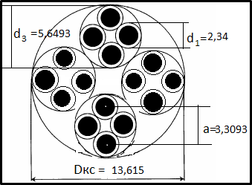

Вывод: Данный тип кабеля подойдёт для прокладки под водой

